상품제안서
앤스 양면에코백 | 상품코드: F25248

 |  |  |  |  |  |  | 02-412-0044 | www.easy1.co.kr
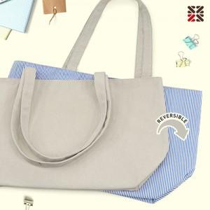

【상세/제작정보】 | <p>※ 블랙색상 단종입니다.&nbsp;</p>

【인쇄/포장옵션】 | 실크 / OPP(비닐)

【공급단가】 | 수량 | 100~ | 300~ | 500~ | 1,000~ | 3,000~
*VAT별도 | 단가 | 5,260원 | 5,070원 | 4,870원 | 4,680원 | 4,560원

【상품 URL】 | https://dev.easy1.co.kr:443/src/goods_detail.php?gdno=25248

